Info
bitbucket 을 이용한 소스 버전관리

툴 | bitbucket.org/ 사이트 이며 설치할 필요가 없으며 무료이지만 PRIVATE 이 가능해 소스가 노출되지 않는다 (가격정보: ko.atlassian.com/software/bitbucket/pricing?tab=cloud)
관리자 ID/PW
목적 | 소스버전 관리 및 프로젝트 권한관리
이용방법 | 사용자를 추가 할 때는 해당 프로젝트에서 Fork 를 생성해 클론 URL 을 제공한다
리파지토리(master)
리파지토리포크(user1)
user1 로컬
Pull
Commint and Push
Merge
Merge 완료후 배포
원리 | 사용자가 Commit and Push 를 한 소스를 merge 하면 마스터 리파지토리로 업로드 되며 마스터 리파지토리는 각 Fork 로 소스를 자동 배포한다 Fork 를 하는 목적은 두명이상의 개발자가 소스를 동시에 수정 할 경우 각각 리파지토리로 관리 하기 위해서 이며, 개발자가 혼자 일 경우 굳이 포크를 나누지 않아도 됨
비고 | bitbucket 관련 검색해보면 방대한 자료가 있으니 참고바랍니다

프로젝트 등록
프로젝트 등록

1. 프로젝트 등록
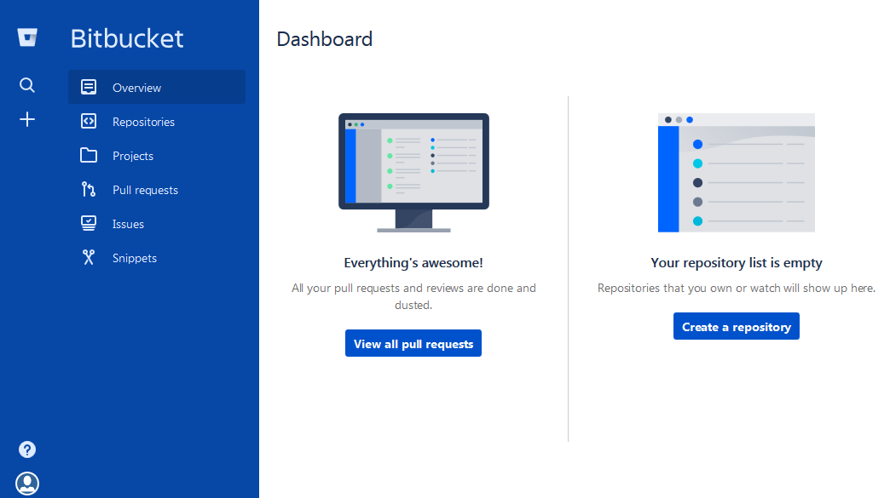

클릭으로 생성

2. 프로젝트명 설정
> 프로젝트명 입력
> This is a private repository 체크하면 비공개
> Git 연동선택
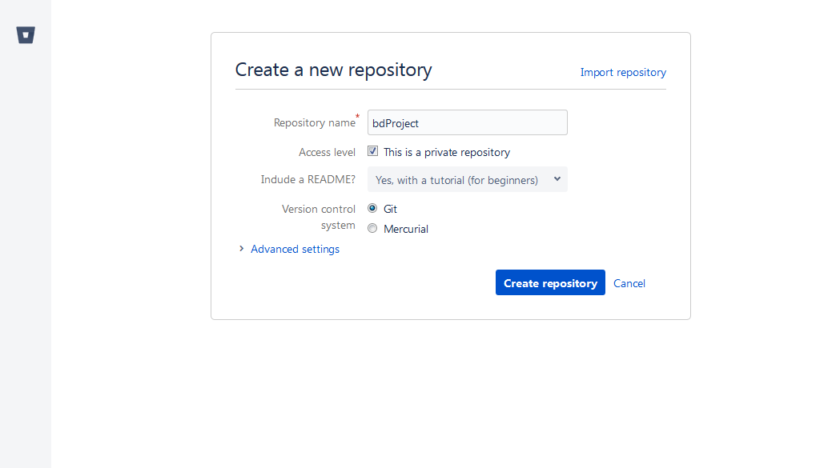

3. 등록완료
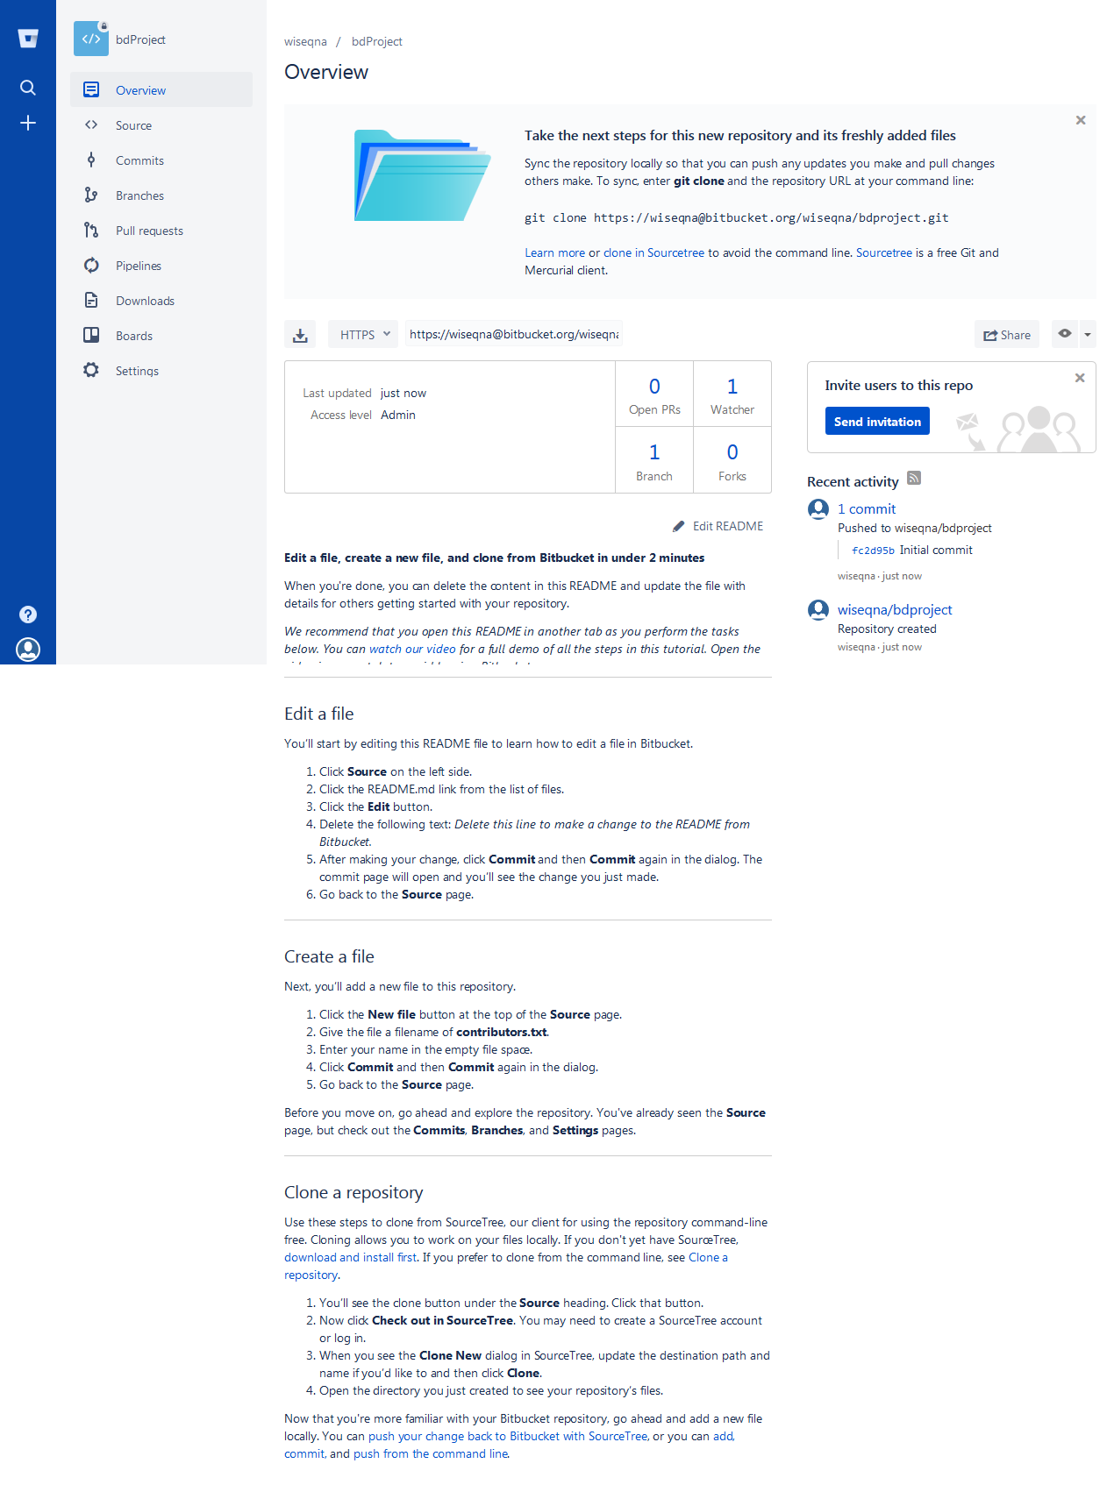

클론 URL 이며 실제 소스 경로임

최초 소스업로드
최초 소스업로드

1. 이클립스에서 프로젝트 우클릭
Team > Share Project 선택 |  | Repository 는 로컬에서 저장소로 사용할 경로 설정후 Finish

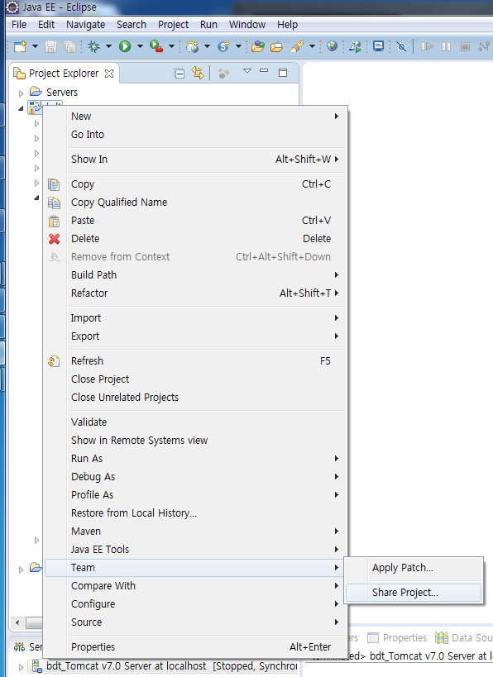
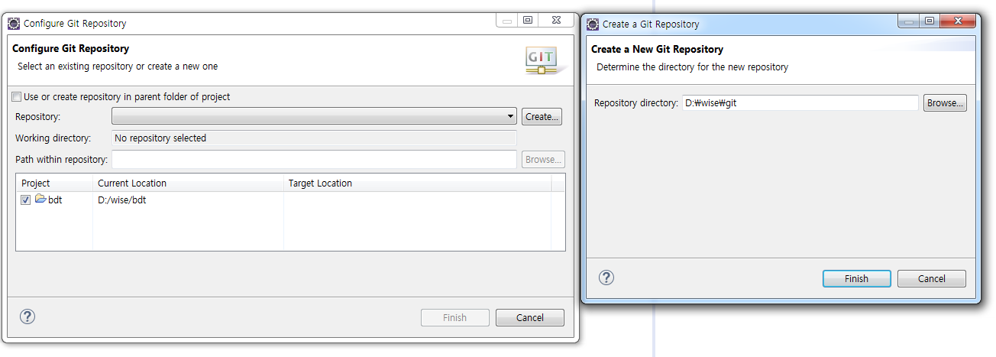

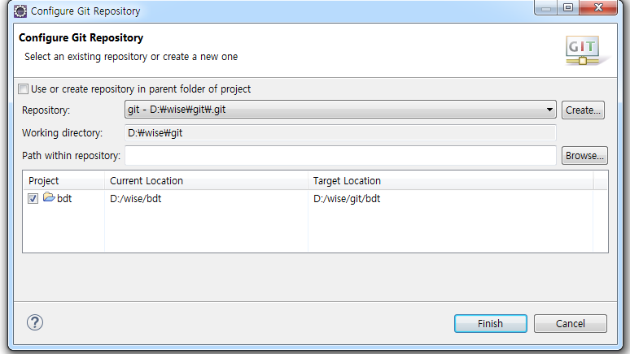

경로를 선택하면 다음과 같이 나타나며 Finish 로 완료

2. 로컬 Git 구성 완료된 프로젝트 트리
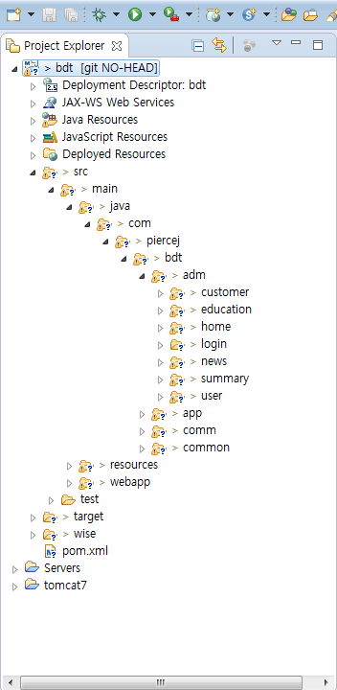

3. 로컬 Repository 에 소스 커밋
> 프로젝트 우클릭 > Team > commit
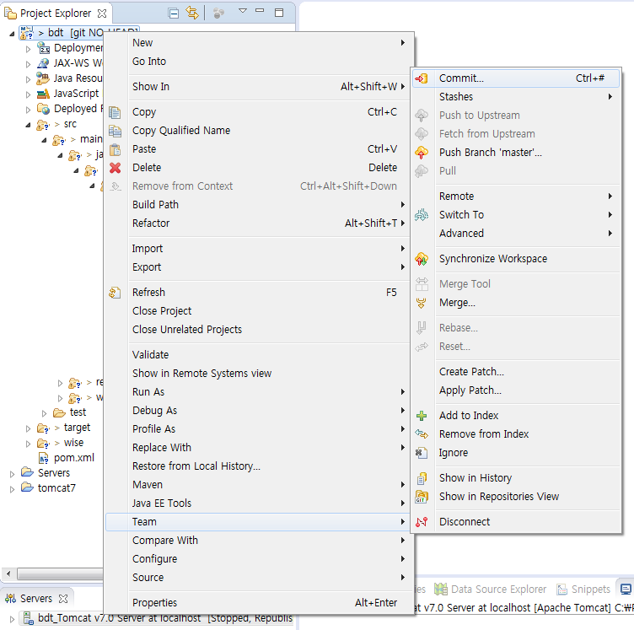
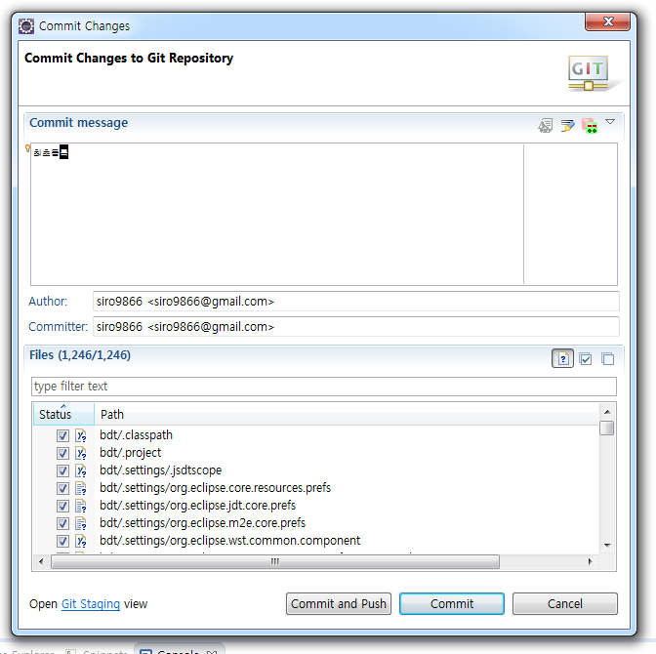

업로드할 파일 선택 과 코멘트 입력후 Commint and Push 클릭
commit: 로컬 repository 에 커밋
Commit and Push: 로컬 repository 에 커밋후 서버에 푸쉬

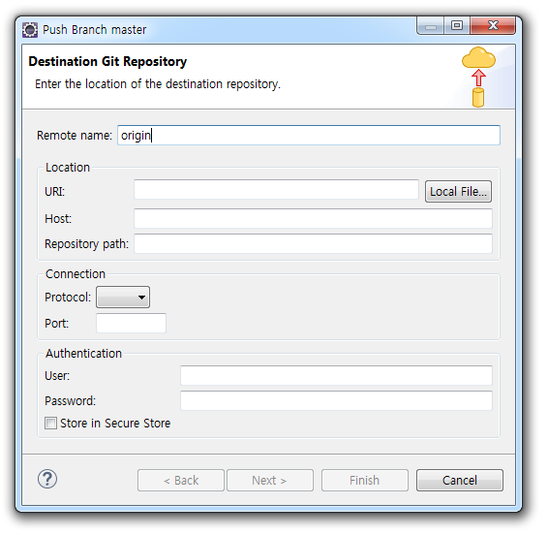
4. 서버(원격) 저장소 접근 정보 등록
> 비트버킷의 Clone 정보 | > URI 부분에 앞서 클론정보를 붙여넣으면 자동으로 등록됨
 | > 비밀번호 입력후 Store in Secure Store 체크(비밀번호저장)
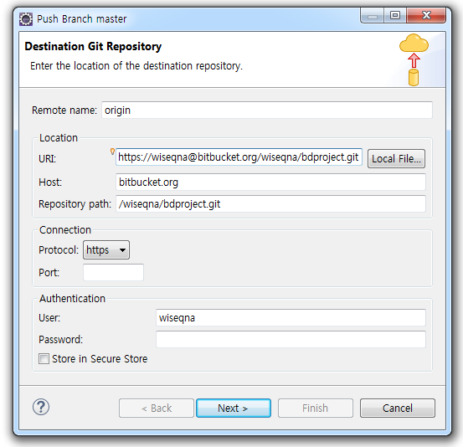
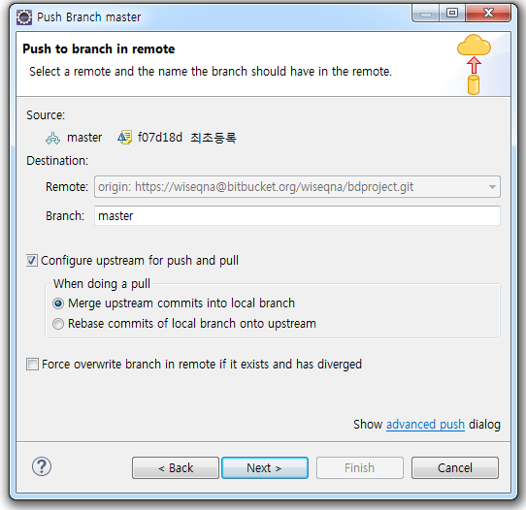

기본선택된 것으로 넥스트

5. 푸쉬중 오류발생시
> 프로젝트 우클릭 Team > Pull
> Team > Push to Upstream

6. 완료되면 비트버킷에 소스가 보인다

사용자 추가
사용자 추가

1. 프로젝트에 접근할 사용자를 추가하기 위해 Fork 를 추가한다
> 사이트에서 해당 Repository 접속후 + 버튼 클릭 > Fork 생성
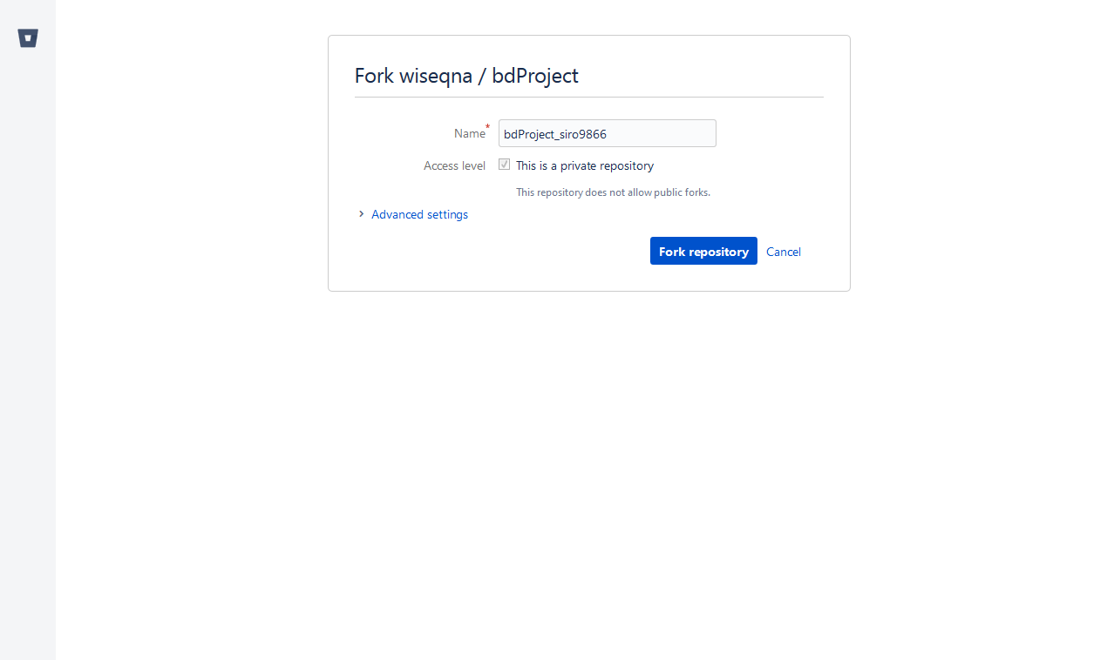

2. 사용자 추가
> 생성된 포크에서 사용자 권한을 추가한다(마스터 repository인 bdProject도 merge 를 위해 write 권한 필요)
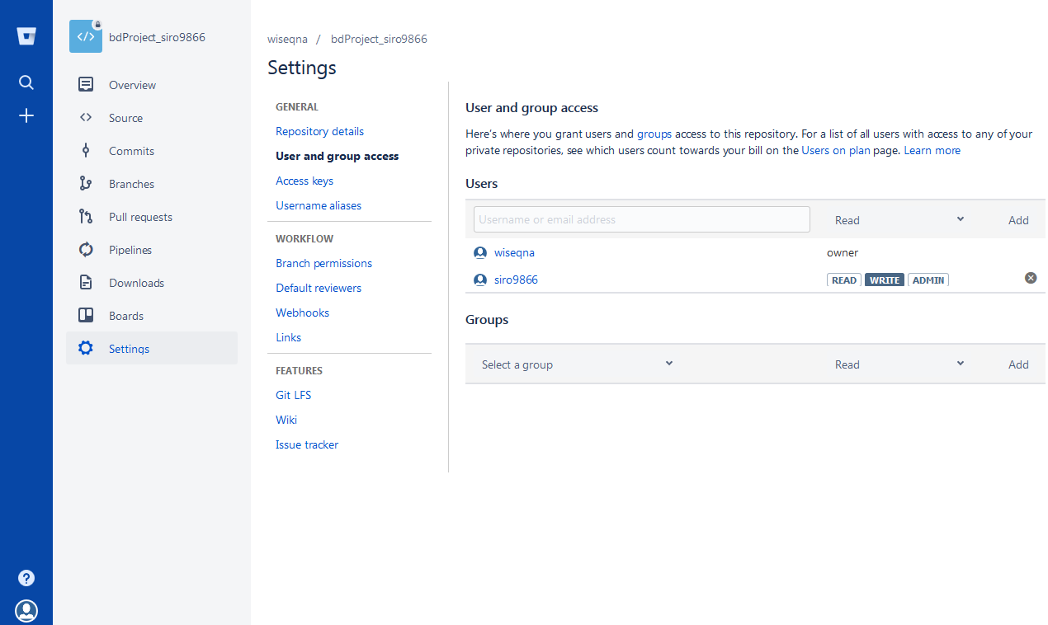

bitbucket 에 회원가입된 아이디를 추가하여 Add 하면 아래에 추가되며, 권한을 부여할 수 있다. Write 로 주면 됨

사용자 소스사용법
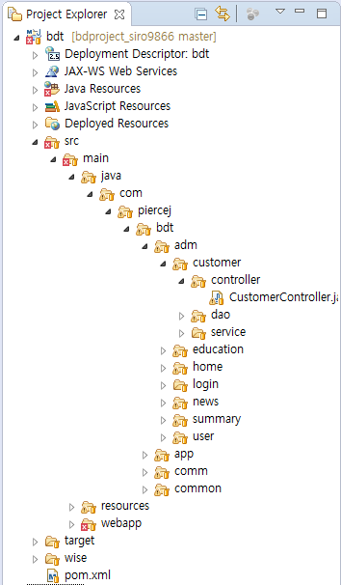
사용자 소스사용법

1. 사용자 계정으로 비트버킷에 로그인 한다
> Repository에 추가된 프로젝트가 보이며 접속한다
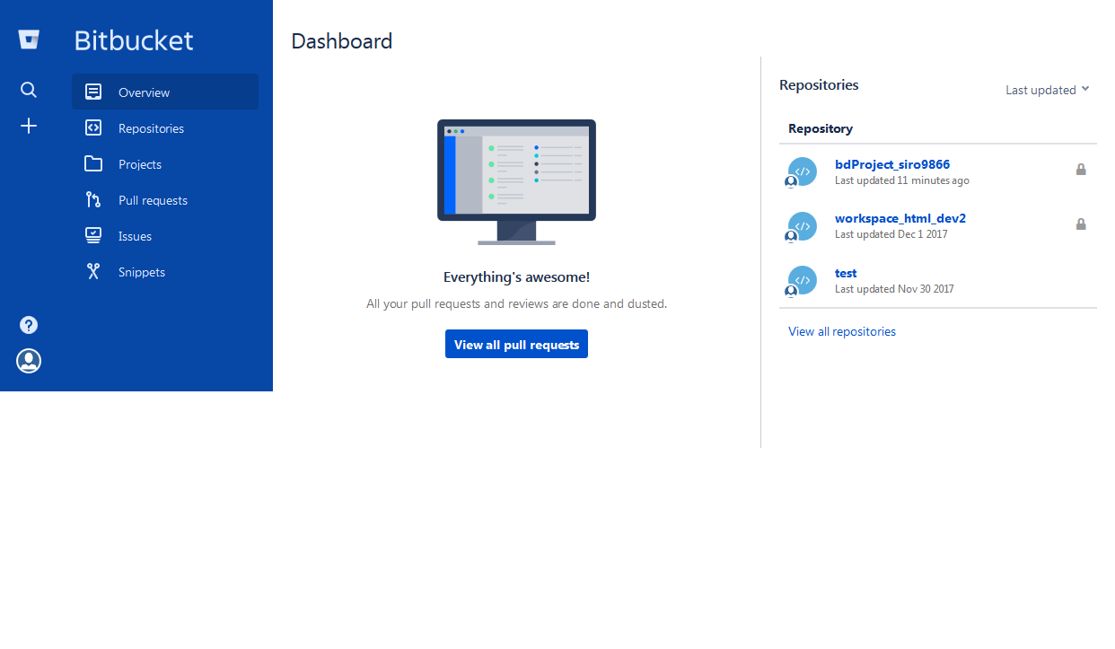

2. 클론정보가 나타나며 이 정보로 이클립스에서 checkout 한다

3. 이클립스에서 소스 체크아웃
> 프로젝트 트리에서 마우스 우클릭 > Import > Import
> Git > Projects from Git 선택
> Clone URI 선택
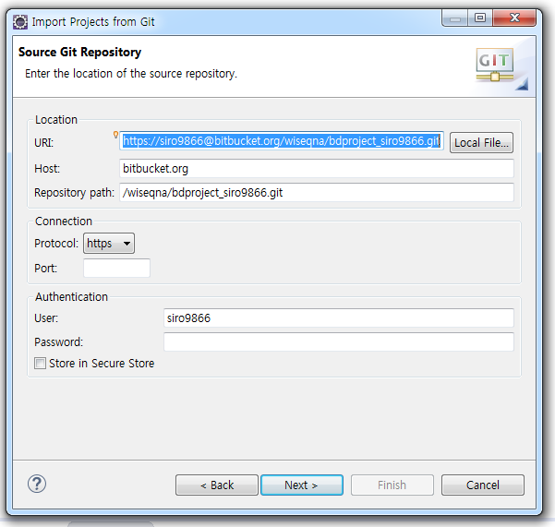

카피한 Clone 정보가 자동으로 적용 되며 적용되지 않으면 Clone 정보를 붙여넣기 한다

4. 소스 다운로드 받은 결과

사용자 소스 업로드 방법
사용자 소스 업로드 방법

1. 업로드전에 수정된 파일이 있는지 반드시 PULL 을 받는다
Team > Pull

2. Pull 완료 후 싱크맞춤
Team > Synchronize Workspace

3. Team Synchronizing 탭에서 업로드 할 파일 선택후 Commit
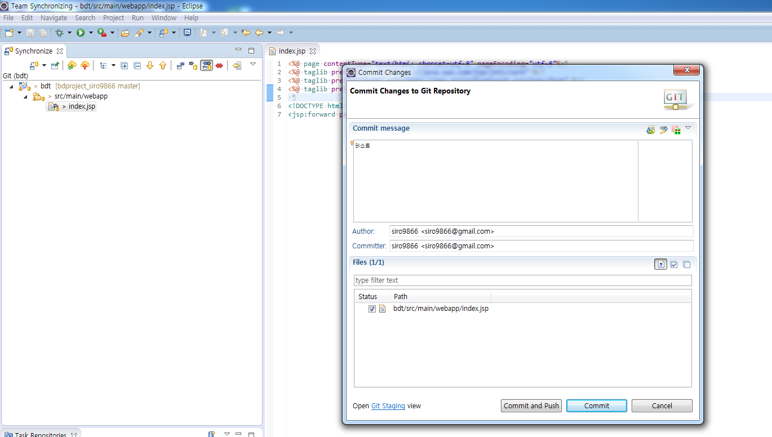

업로드할 파일 선택 과 코멘트 입력후 Commint and Push 클릭
commit: 로컬 repository 에 커밋
Commit and Push: 로컬 repository 에 커밋후 서버에 푸쉬

4. Commit and Push 이후 웹에 접속해서 Merge 한다
Pull requests > Create Pull request 선택

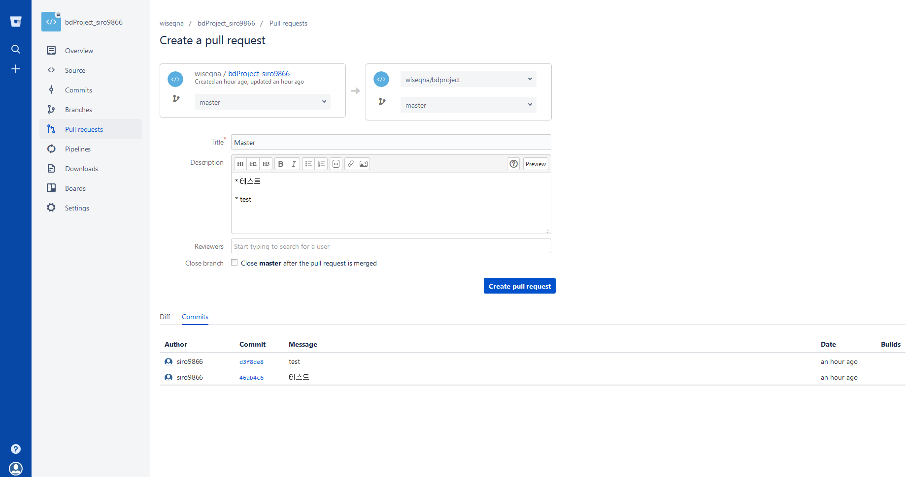

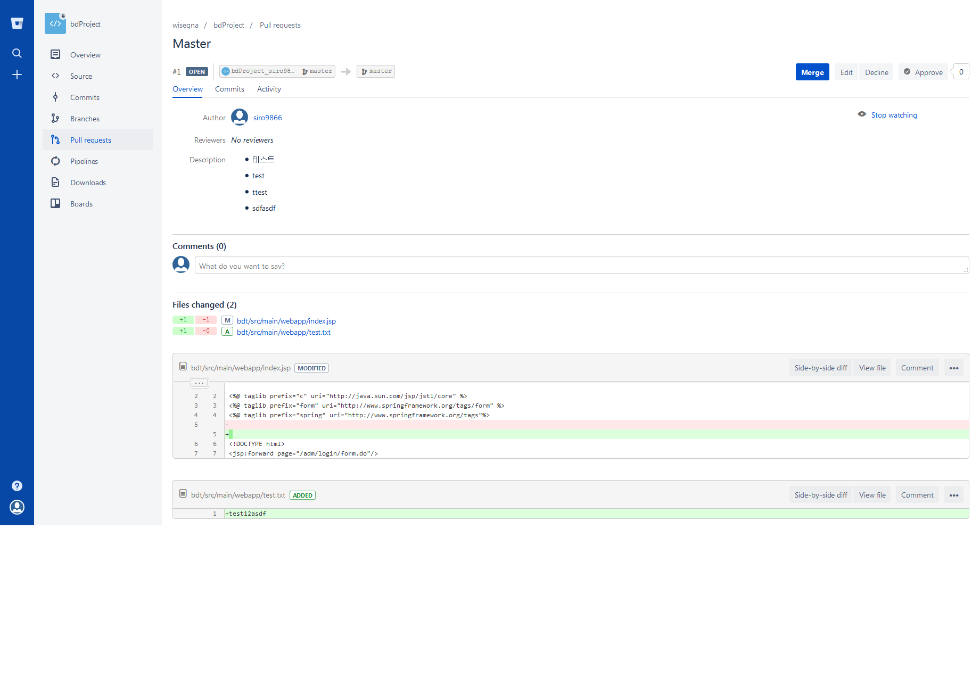

Merge 까지 진행해야 마스터 소스가 변경된다

